Опросный лист
Опросный лист
Счетчик газа ультразвуковой КТМ100 РУС
Язык: |  | Русский | Дата заполнения:
Заказчик

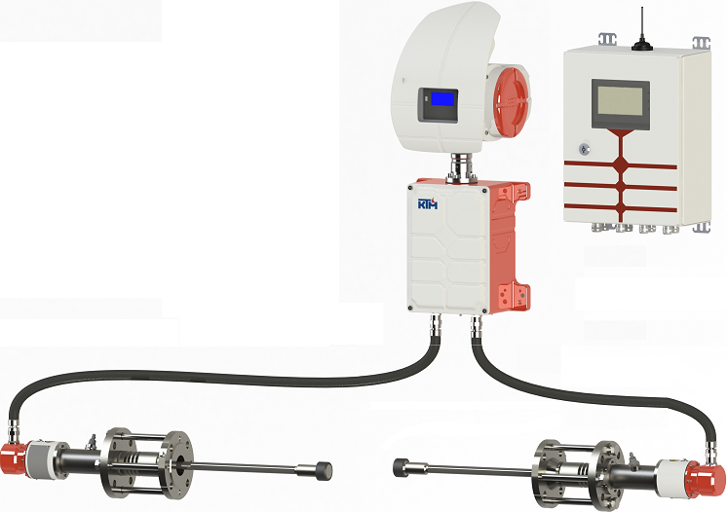
Компания:
Адрес:
Контактное лицо:
Телефон/факс:
E-mail:
Конечный заказчик:
Контактное лицо:
Тел./ e-mail:
Название проекта:

Характеристики процесса и анализируемой среды

1 | Диаметр трубопровода |  | Выберите из списка
2 | Толщина стенки
3 | Объемный расход |  | Мин. | Норма | Макс. | Единицы изм.

4 | Температура
5 | Давление
6 | Расчетная скорость газа* *В соответствие с Нормами технологического проектирования объектов сбора,транспорта, подготовки нефти,газа и воды нефтяных месторождений (ВНТП 3-85) а также Руководства по безопасности факельных систем (утв. приказом Федеральной службы по экологическому, технологическому и атомному надзору от 26 декабря 2012 г. № 779) |  | 0.05 |  | 120 | м/с
7 | Молярная масса
8 | Вязкость
9 | Состав газа [моль %] |  | Мин. | Норма | Макс. | Аварийный
10 | Метан (CH4)
11 | Этан (С2H4)
12 | Пропан (C3H8)
13 | и-Бутан (i-C4H10)
14 | н-Бутан (n-C4H10)
15 | и-Пентан (i-C5H12)
16 | н-Пентан (n-C5H12)
17 | Гексаны (С6+)
18 | н-Гептан (n-C7H16)
19 | н-Октан (n-C8H18)
20 | н-Нонан (n-C9H20)
21 | Вода (H2O)
22 | Сероводород (H2S)
23 | Углекислый газ (CO2)
24 | Азот (N2)
25 | Водород (H2)
26 | Кислоты
27 | Другое (указать в комментариях)
28 | Содержание жидкости [величина/единицы измерения]
29 | Твердые частицы |  | Выберите из списка
30 | Окружающая среда |  | Мин. | Норма | Макс. | Единицы изм.
31 | Температура окр. среды на месте установки п/п блока (УППС)
32 | Температура окр. среды на месте установки Блока (БОИ)
33 | Температура окр. среды на месте установки Выносного модуля
34 | Специальные условия окружающей среды |  | Выберите из списка

Требования к приемопередающим блокам (УППС)

35 | Требуемая отн.погрешность измерения расхода при р.у. [%]
36 | Кол-во измеряющих лучей и их конфигурация |  | Выберите из списка
37 | Фланцевое соединение |  | Выберите из списка
38 | Монтаж / демонтаж под рабочим давлением |  | Выберите из списка
39 | Материал корпуса электроники |  | Выберите из списка
40 | Кабельные вводы |  | Выберите из списка
41 | Тип взрывозащиты |  | Выберите из списка
42 | Специальные требования к используемым материалам

Требования к блоку обработки информации (БОИ)

43 | Выходные сигналы |  | Выберите из списка
44 | Кабельные вводы |  | Выберите из списка
45 | Материал кабельных вводов |  | Выберите из списка
46 | Размещение во взрывоопасной зоне |  | Выберите из списка

Требования к соединительному кабелю между УППС и БОИ (если необходимо)

47 | Соединительный кабель |  | Выберите из списка
48 | Требуемая длина, м |  | Выберите из списка

Требования к Выносному модулю (если необходим)

49 | Электро питание |  | Выберите из списка
50 | Цифровой вход RS-485 с поддержкой Modbus RTU для подключения к БОИ и/или внешнему вычислителю/корректору |  | 2 (Базовое исполнение)
51 | Цифровой выход RS-485 с поддержкой Modbus RTU |  | 1 (Базовое исполнение)
52 | Импульсный/цифровой двухканальный выход |  | 1 (Базовое исполнение)
53 | Аналоговый конфигурируемый выход (токовая петля 4-20 мА) |  | 1 (Базовое исполнение)
54 | Дополнительные модули ввода/вывода аналоговых и цифровых сигналов
55 | Кабельные вводы |  | Выберите из списка
56 | Материал кабельных вводов |  | Выберите из списка
57 | Примечание: установка производится в помещении во взрывобезопасной зоне

Требования к соединительному кабелю между БОИ и Выносным модулем (если необходимо)

58 | Соединительный кабель |  | Выберите из списка
59 | Требуемая длина (до 1000 м.)

Требования к шаровому крану для УППС с возможностью монтажа/демонтажа под давлением

60 | Материал шарового крана |  | Выберите из списка
61 | Сертификат на материал |  | Выберите из списка

Требования к патрубкам

62 | Материал патрубка |  | Выберите из списка
63 | Сертификат на материал |  | Выберите из списка

Требования к измерительному участку/катушке (опция)

64 | Стандарт исполнения фланца |  | Выберите из списка
65 | Класс фланца в зависимости от давления
66 | Поверхность фланцев
67 | Материал катушки |  | Выберите из списка
68 | Сертификат на материал катушки |  | Выберите из списка
69 | Штуцер под датчик давления |  | Выберите из списка
70 | Штуцер под датчик температуры |  | Выберите из списка
71 | Специальные требования заказчика о катушке

Комментарии

